상품제안서
선물세트4종 아이깨끗해 비누 칫솔살균기 대나무칫솔 | 상품코드: F25981

 |  |  |  |  |  |  | 02-412-0044 | www.easy1.co.kr
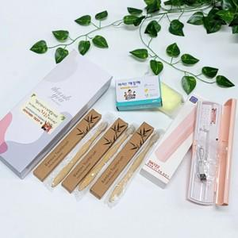

【상세/제작정보】 | 스티커제작(1000장기준) 별도문의 스티커부착(개당) 100원

【인쇄/포장옵션】 | 실크 / 별도문의

【공급단가】 | 수량 | 100~ | 300~ | 500~ | 1,000~ | 3,000~
*VAT별도 | 단가 | 11,120원 | 10,940원 | 10,680원 | 10,410원 | 10,230원

【상품 URL】 | http://www.easy1.co.kr/src/goods_detail.php?gdno=25981

